chart
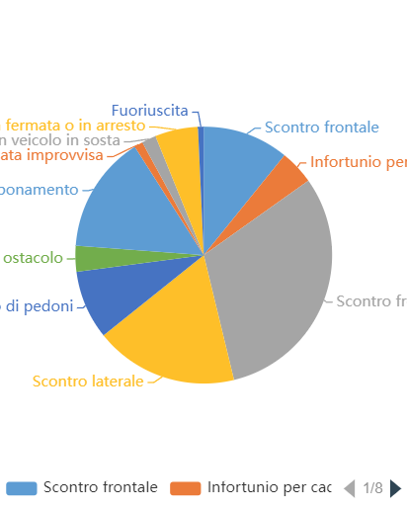
Livello cartografico: | Incidenti stradali per natura dell'incidente

Nome statistica: | Distribuzione incidenti per Natura dell'incidente

Numero elementi: | 277

Data esportazione: | 18-03-2024 14:49:44

